Worksheet
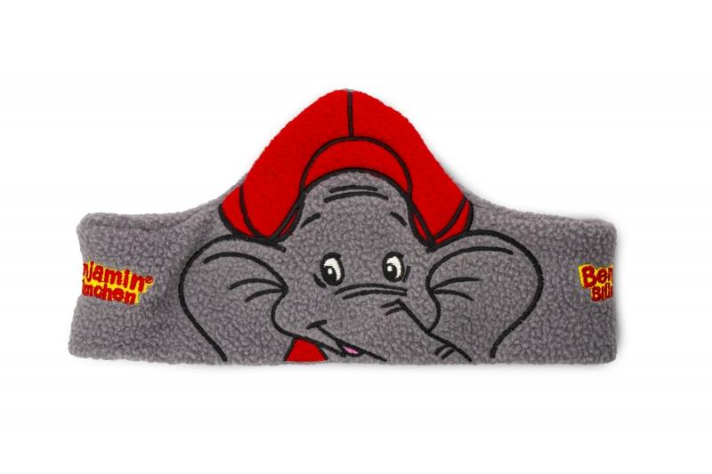
Benjamin Blümchen Stirnband mit Kopfhörer

Artikelnummer | 4947 |  | VE | 250
EAN | 4260358124964 |  | Stück pro Palette | 1500
Zollnummer | 85183000 |  | Lagen Pro Palette | 6

Abmessungen - Artikel
Länge(cm) | Breite(cm) | Höhe(cm) | Gewicht(g)
54 | 10 | 1 | 20

Abmessungen - Artikelverpackung
Länge(cm) | Breite(cm) | Höhe(cm) | Leergewicht(g) | Gewicht(g) Artikel+Verpackung
23 | 19 | 3 | 10 | 30

Abmessungen - VE Karton (Masterkarton)
Länge(cm) | Breite(cm) | Höhe(cm) | Gewicht(g)
62 | 49 | 46 | 16150

Verpackung - Bestandteile
Rest Zubehör (g) | Papier/Pappe (g) | Styropor (g) | Kunstst. Hohlkörper(g) | Kunstst. Folien(g) | Materialverbunde (g)
0 | 0 | 0 | 0 | 0 | 0

Weiterführende Informationen
Technaxx Reseller Portal

